UI búsqueda
DEULTHROéNTA DRAURÍR

Introduzca el término en draurír: |  | anhe

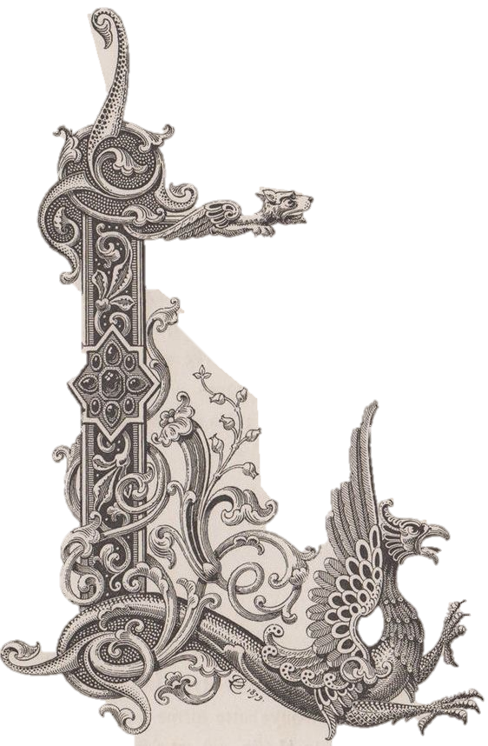
anhe. (m.) | Alma, identidad

1. ψυχη. Alma, presencia incorpórea de un dráur, que se cree inmortal y que se cultiva en Líthanir para bajar a Úthanir después de la muerte del cuerpo. Representada en el pecho.

 | Ejemplo: | 1. Állá Telínie, 3. "A, Ethredlinur anhé" (Oh, de Ethredlin alma).

2. Identidad de un dráur, individualidad. El "ser".

 | Ejemplo: | 2. Dra. VII.274-275 "bannisulth/linagaí lailet anheé" (rindiendo libremente su propia alma)

Etimología

(cla.)

